výsledky
glukóza (mmol/l) | laktát (mmol/l) | Prvním krokem je testování normality, které potvrdilo, že oba soubory vykazují normalní rozdělení, proto pro hodnocení závislosti využijeme Pearsonův korelační koeficient.
7.8 | 0.98 | Hodnota korealčního koeficientu je 0,1415 a tento koeficient není statisticky významný (p = 0,3691), což znamená, že se sledované biochemické parametry na sobě nejsou závislé.
7.5 | 0.99
8.6 | 0.97
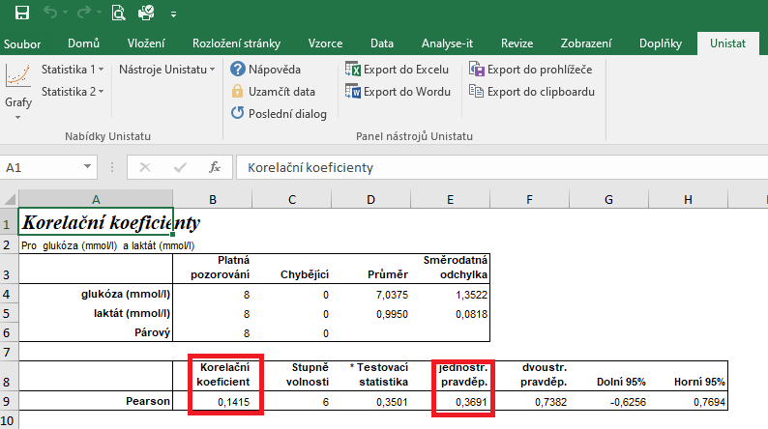
8.9 | 1.01
6.3 | 1.15
6.1 | 1.02
5.9 | 0.99
5.2 | 0.85

postup Unistat
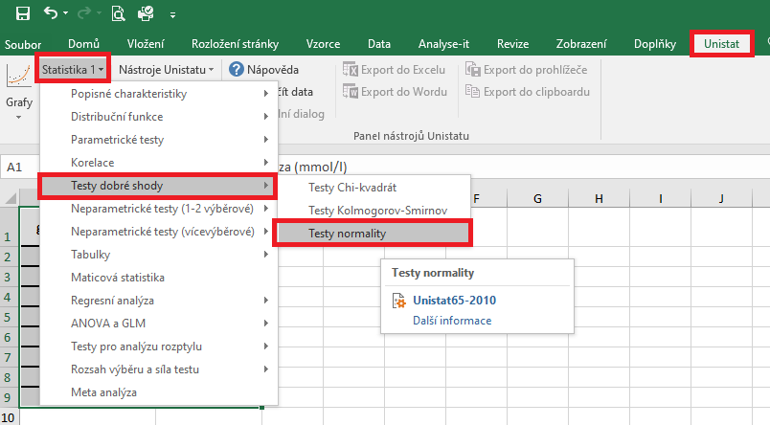
 | glukóza (mmol/l) | laktát (mmol/l) | Označíme si zdrojová data výběrového souboru a v hlavním menu si vybereme nabídku "Unistat".
1 | 7.8 | 0.98 | Dále si zvolíme nabídky: Statistika 1 → Testy dobré shody → Test normality
2 | 7.5 | 0.99
3 | 8.6 | 0.97
4 | 8.9 | 1.01
5 | 6.3 | 1.15
6 | 6.1 | 1.02
7 | 5.9 | 0.99
8 | 5.2 | 0.85
9
10
11
12

 |  |  | V následujícím dialogovém okně si vybereme zdrojová data, která chceme statisticky hodnotit a přesuneme do kolonky vybrané proměnné.
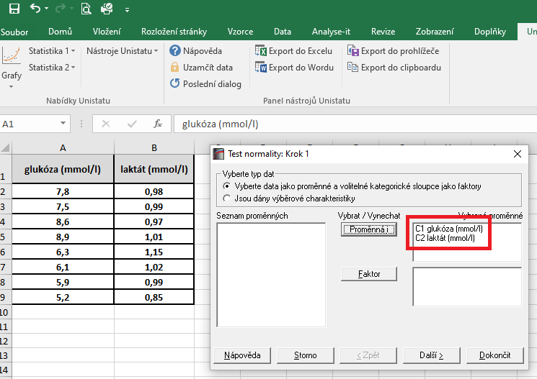

 |  |  | V následujícím dialogovém okně si vybereme Shapiro-Wilkův test a potvrdíme tlačítkem Dokončit

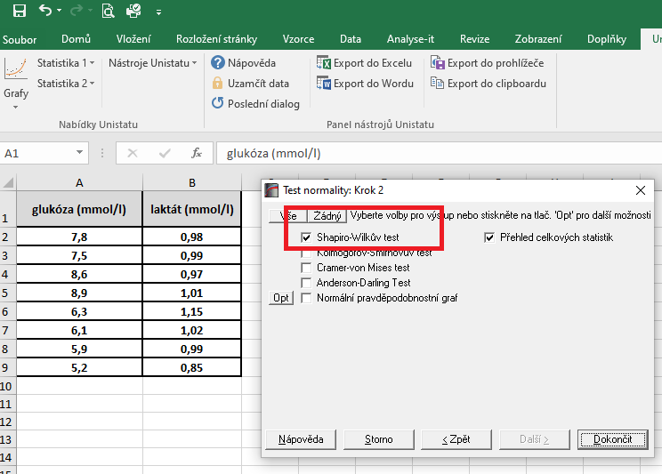

 |  |  | Dojde k vytvoření nového listu, kde v tabulce s výsledky nás budou zajímat hodnoty pravděpodobnosti.
 |  |  | Vzhedem k tomu, že u obou souborů jsou hodnoty p větší jako 0,05, zvolíme pro hodnocení závislosti Pearsonův korelační koeficient (potvrzena normalita).

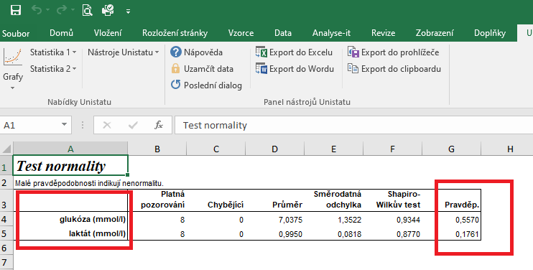

 |  |  | Pro posouzení závislosti testovaných znaků si zvolíme následující nabídku: Unistat → Statistika 1 → Korelace → Korelační koeficienty

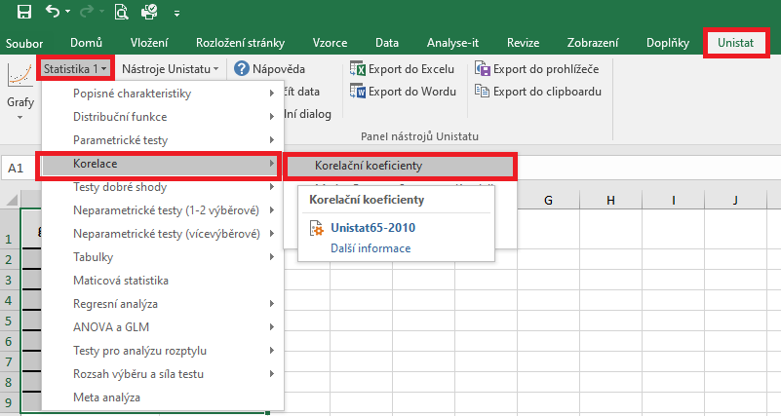

 |  |  | V následujícím dialogovém okně si vybereme proměnné, u kterých chceme posoudit závislost.
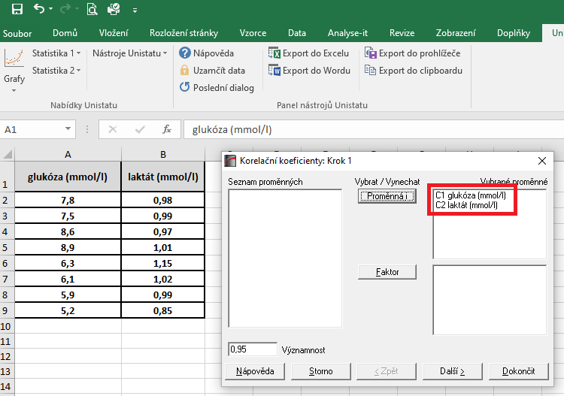

 |  |  | V dalším dialogovém okně si vybereme Pearsonův korelační koeficient a dále zaškrtneme "Přehled celkových statistik".

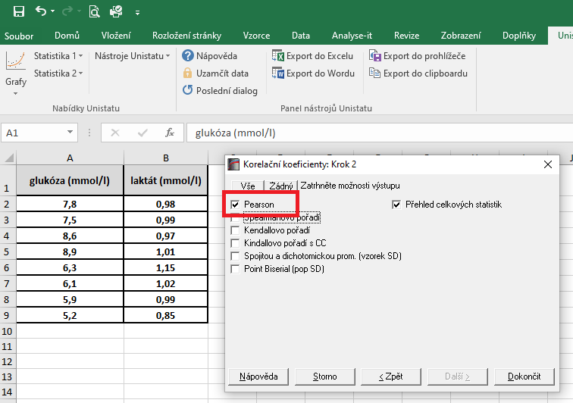

 |  |  | Hodnota korealčního koeficientu je 0,1415 a tento koeficient není statisticky významný (p = 0,3691), což znamená, že se sledované biochemické parametry na sobě nejsou závislé.

řešení Excel
glukóza (mmol/l) | laktát (mmol/l) | Vzhledem k tomu, že oba soubory vykazují normální rozdělení, je možné pro hodnocení korelace zvolit Pearsonův korelační koeficent.
7.8 | 0.98 | Tento koeficient je možno spočítat pomocí tabulkového procesoru Excel. Bohužel ale Excel nespočítá významnost tohoto korelačního koeficientu.
7.5 | 0.99 | Kurzor umístíme do buňky, ve které chceme mít výsledek korelačního koeficientu. V nabídce "Vzorce" si zvolíme funkci "Correl".
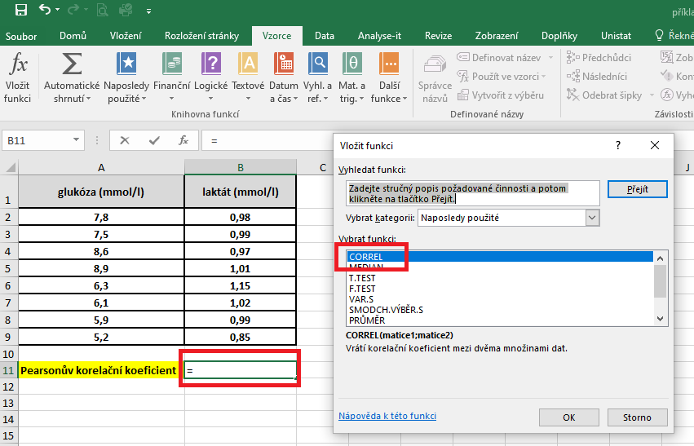
8.6 | 0.97
8.9 | 1.01
6.3 | 1.15
6.1 | 1.02
5.9 | 0.99
5.2 | 0.85

Pearsonův korelační koeficient | 0.14148402771

 |  | V následujícím dialogovém okně si vybereme zdrojová data jednotlivých proměnných.
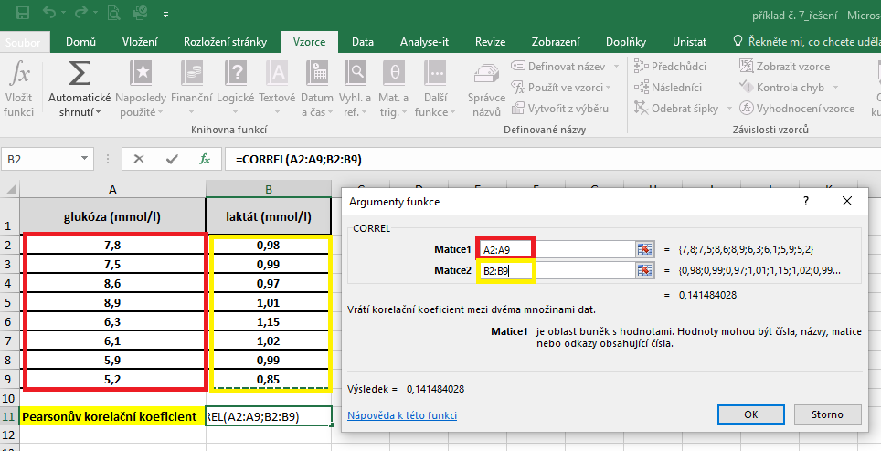

 |  | Hodnota korelačního koeficentu je 0,142.

